工作表1
求職平台 | 官方網站 | 營運管理 | 主要特色 | 服務內容/特色服務 | 服務電話(傳真)/服務時間 | APP QR CODE
 | https://www.taiwanjobs.gov.tw/Internet/Index/index.aspx | 勞動部勞動力發展署 | 全國性官方就業服務網，由勞動部主導 | 全台職缺查詢、人才招募、職涯諮詢、就業新聞、徵才活動、職業訓練課程、政策補助查詢、相關法規、升學地圖 | 勞動部勞動力發展署台灣就業通客服中心 客服專線：0800-777-888 傳真專線：02-77335388 服務時間：週一至週五（不含國定假日）08:30~18:30 | NA(僅提供網頁查詢)
 | https://takejob.taichung.gov.tw/ | 台中市就業服務處 | 台中市政府就業服務處運營，針對台中地區 | 匯集台中地區職缺、整合台灣就業通與在地職缺資料庫、地方就博資訊、職業訓練、地方就業服務站資訊 | 電話：04-22289111 轉36100、36200、36300 | NA(僅提供網頁查詢)
 | https://www.104.com.tw/ | 一零四資訊科技股份有限公司 (股票代號 3130) | 台灣最大求職網站 | 面試經驗分享、職涯報告 | 求職/徵才服務 專線：台北 02-2912-6104轉2 02-7703-3104轉2 台中 04-3700-6104 服務時間 週一至週五 9:00-19:00 | 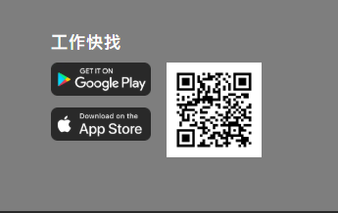
 | https://www.1111.com.tw/ | 全球華人股份有限公司 全球華人股份有限公司臺中分公司 全球華人股份有限公司高雄分公司 壹一壹一科技股份有限公司 | 職缺豐富，強化職場資訊 | 即時企業通訊、轉職攻略 | 求職服務中心 服務時間 週一至週五8:30 ~ 21:00 週六、日、國定假日9:00 ~ 17:30 服務電話 免費專線0800-09-1111 電話02-8787-1111轉8 求才服務中心 服務時間 週一至週五8:30 ~ 21:00 週六、日、國定假日9:00 ~ 21:00 服務電話 苗栗以北02-8787-1111 中部地區04-2203-1111 南部地區07-958-1111 | 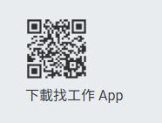
原518人力銀行
 | https://www.518.com.tw | 數字科技股份有限公司 (上櫃公司股票代碼 5287) | 聚焦服務業、零售 | 服務業職缺地圖、地區快搜 | 客服專線：02-2999-2100 | 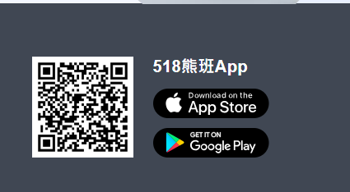
 | https://www.yes123.com.tw/ | 一二三生活科技股份有限公司 | 年輕人與新鮮人友善 | 新鮮人導向職缺、24h必回覆 | 求職者專線(02)2656-0123轉3 企業專線(02)2656-0123轉1 服務時間：週一至週五 上午9:00至晚上6:00 | 